1
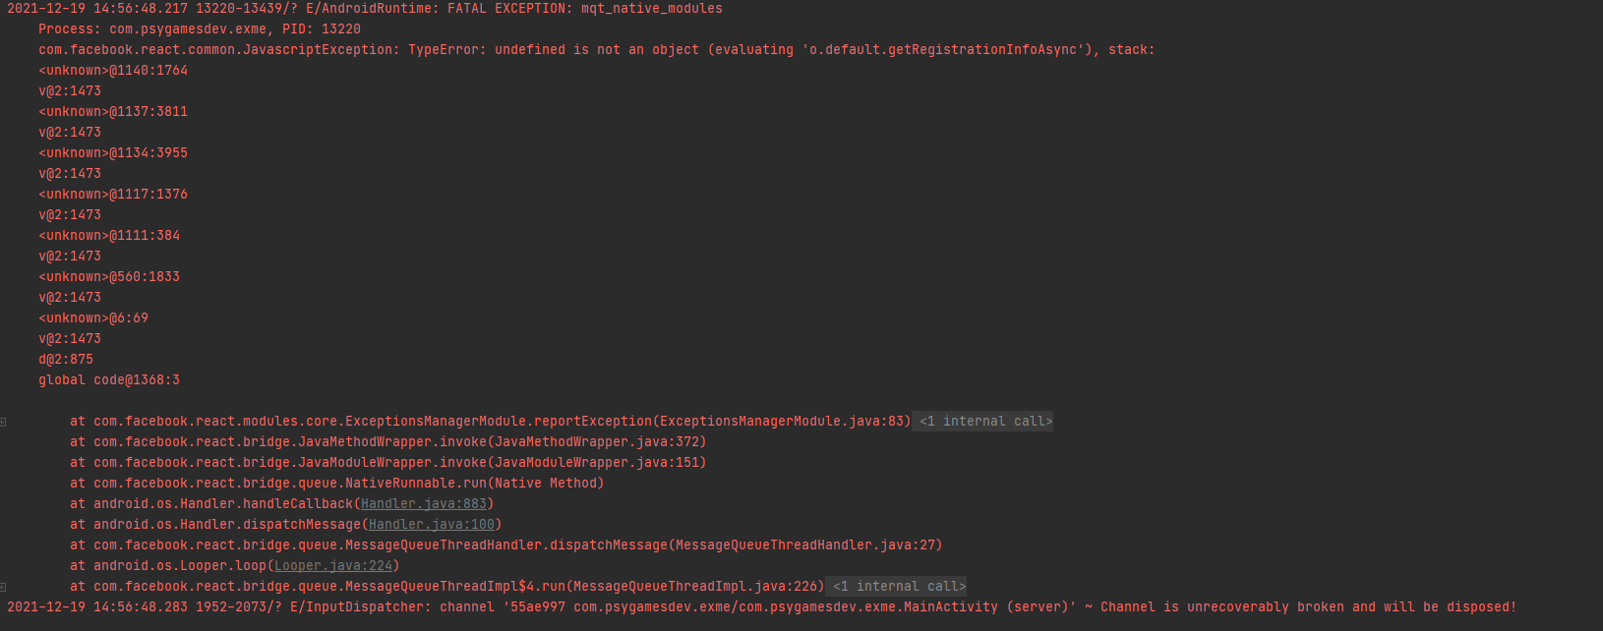
id | 1
Date | 2021-12-17
Assigned | Белышева Виктория

Status | Open
Severity | Critical

Environment | Mobile app "Exme"
 | Release
 | Redmi Note 7
MIUI version | MIUI Global 12.5.1 Стабильная| 12.5.1.0(QFGMIXM)
Android version | 10 QKQ11.190910.002
Tools | AndroidStudio

Bug description | Приложение не запускается после закрытия

Steps to reproduce | 1. Запустить приложение
 | 2. Свернуть приложение (Рис. 1)
 | 3. Закрыть приложение (Рис. 2)
 | 4. Запустить приложение

Expected result (ОР) | Приложение открыто. Сессию можно продолжать с того момента, когда было закрыто приложение.
Actual result (ФР) | Приложение приложение не запускается (Рис. 3) (запустить можно только после полной очистки всех данных на устройстве - запускается заново)

Attachments | Рис. 1, 2, 3

рис.1
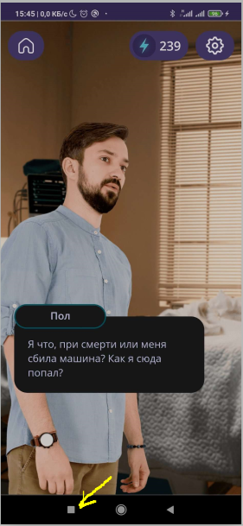

рис. 2

рис.2
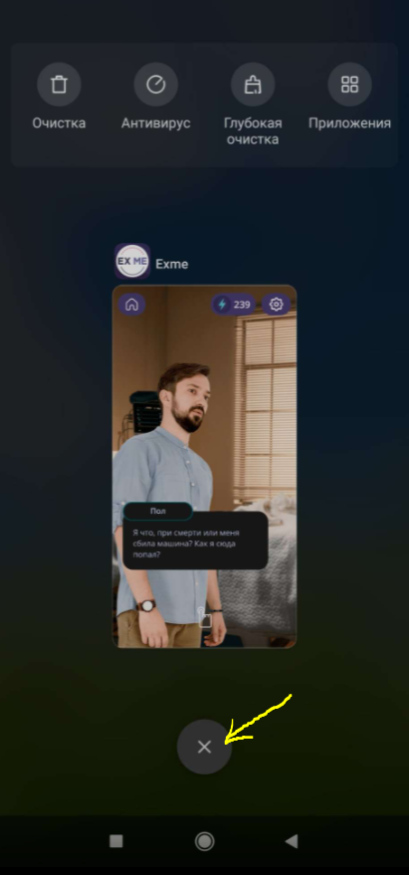

рис.3

2
id | 2
Date | 2021-12-17
Assigned | Белышева Виктория

Status | Open
Severity | Critical

Environment | Mobile app "Exme"
 | Release
 | Redmi Note 7
MIUI version | MIUI Global 12.5.1 Стабильная| 12.5.1.0(QFGMIXM)
Android version | 10 QKQ11.190910.002

Bug description | Приложение не запускается из свернутого режима

Steps to reproduce | 1. Запустить приложение
 | 2. Нажать на устройстве кнопку [Назад] (рис. 1)
 | 3. Нажать на устройстве кнопку [Назад] (рис. 2)
 | 4. Нажать на устройстве кнопку [Меню] (рис.3)
 | 5. Выбрать приложение "Exme" (рис.4)
 | 6.Нажать на кнопку [OK] (рис.5)

Expected result (ОР) | Приложение запустилось. Сессию можно продолжать с того момента, когда было свернуто приложение.
Actual result (ФР) | Приложение приложение не запускается. Отображается статичная картинка приложения (рис. 6) (запустить приложение можно только после полной очистки всех данных на устройстве - запускается заново)

Attachments | Рис. 1, 2, 3, 4, 5, 6

рис.1

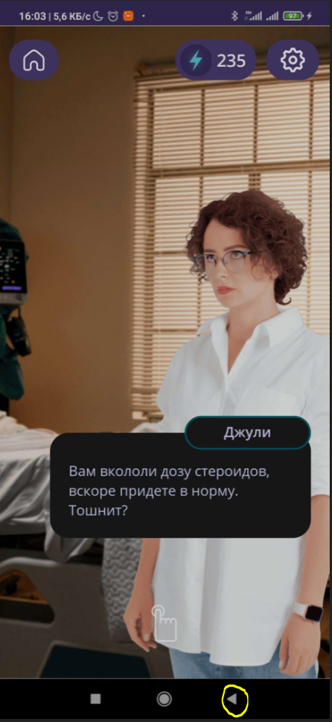

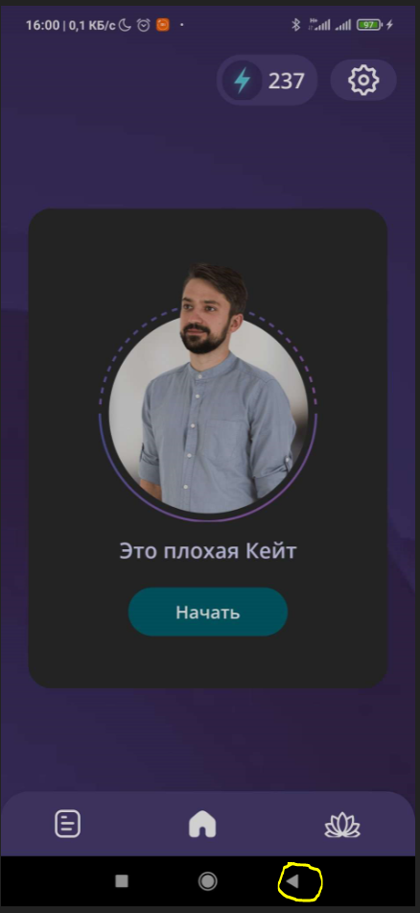
рис.2

рис.3
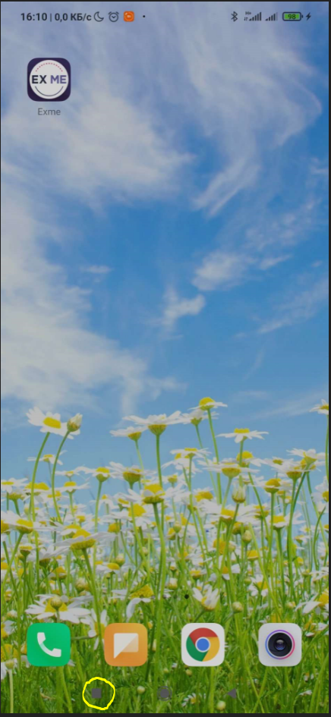

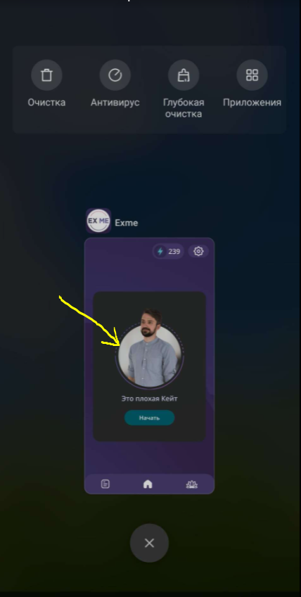
рис.4

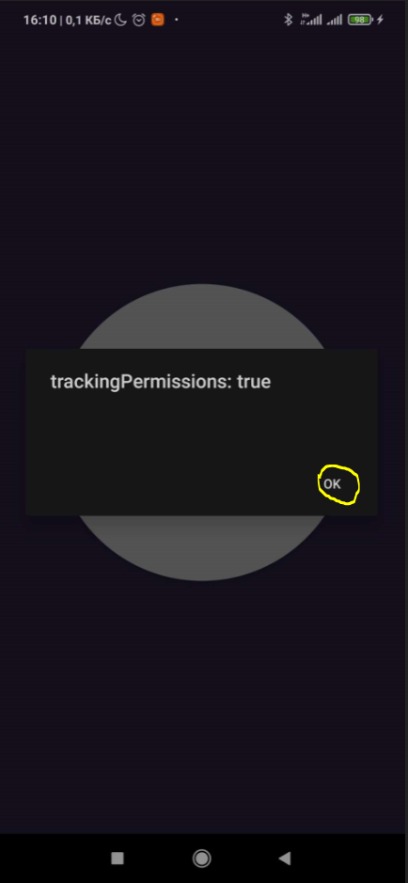
рис.5

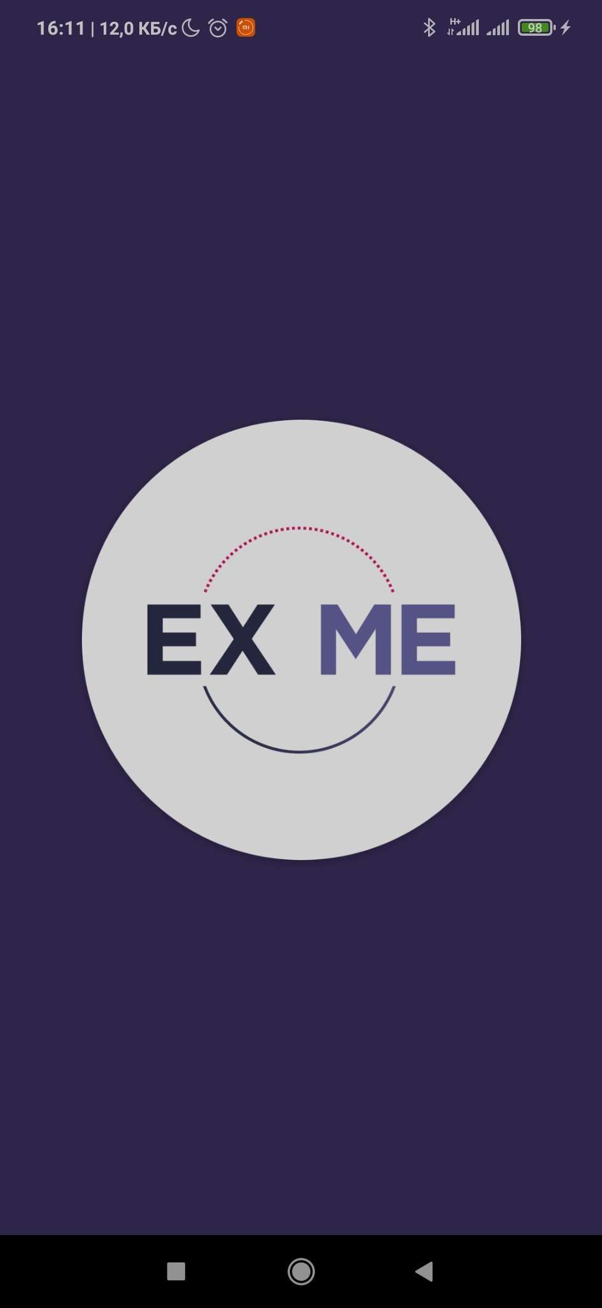
рис.6

3
id | 3
Date | 2021-12-17
Assigned | Белышева Виктория

Status | Open
Severity | Medium

Environment | Mobile app "Exme"
 | Release
 | Redmi Note 7
MIUI version | MIUI Global 12.5.1 Стабильная| 12.5.1.0(QFGMIXM)
Android version | 10 QKQ11.190910.002

Bug description | Чтобы продолжить сессию испрользуется кнопка [Начать] (вместо [Продолжить])

Steps to reproduce | 1. Запустить приложение
 | 2. Нажать на иконку [Домой] (рис. 1)
 | 3. Чтобы вернуться в сессию, нажать на кнопку [Начать] (рис.2)

Expected result (ОР) | Для того, чтобы вернуться в сессию нажимаем на кнопку [Продолжить]
Actual result (ФР) | Для того, чтобы вернуться в сессию нажимаем на кнопку [Начать] (кнопка [Продолжить] отсутствует) (рис.2)

Attachments | Рис. 1, 2

рис.1
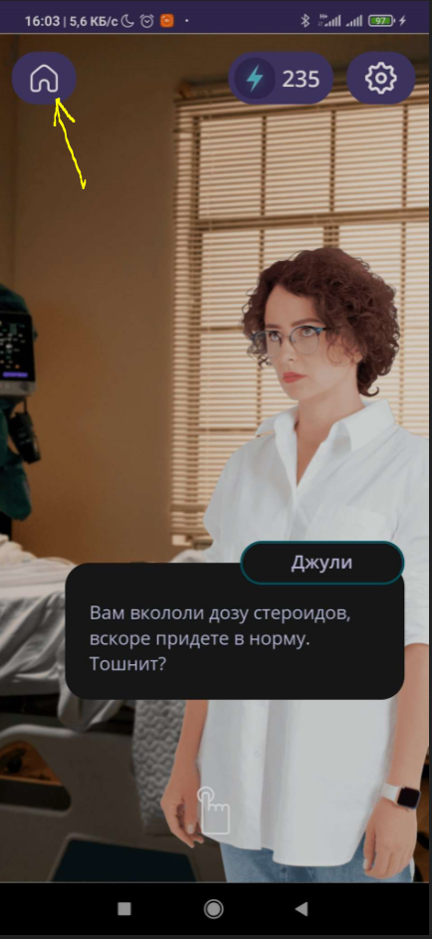

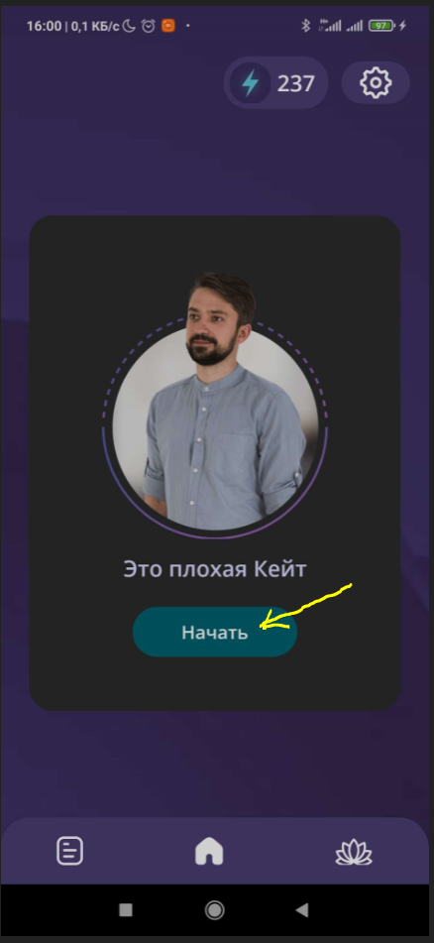
рис.2

4
id | 4
Date | 2021-12-17
Assigned | Белышева Виктория

Status | Open
Severity | Medium

Environment | Mobile app "Exme"
 | Release
 | Redmi Note 7
MIUI version | MIUI Global 12.5.1 Стабильная| 12.5.1.0(QFGMIXM)
Android version | 10 QKQ11.190910.002

Bug description | Отсутствует кнопка [Выйти]

Steps to reproduce | 1. Запустить приложение

Expected result (ОР) | Для того, чтобы выйти из приложения, нажать кнопку [Выйти]. Кнопка присутствует.
Actual result (ФР) | Кнопка [Выйти] отсутствует (рис.1, 2, 3)

Attachments | Рис. 1, 2, 3

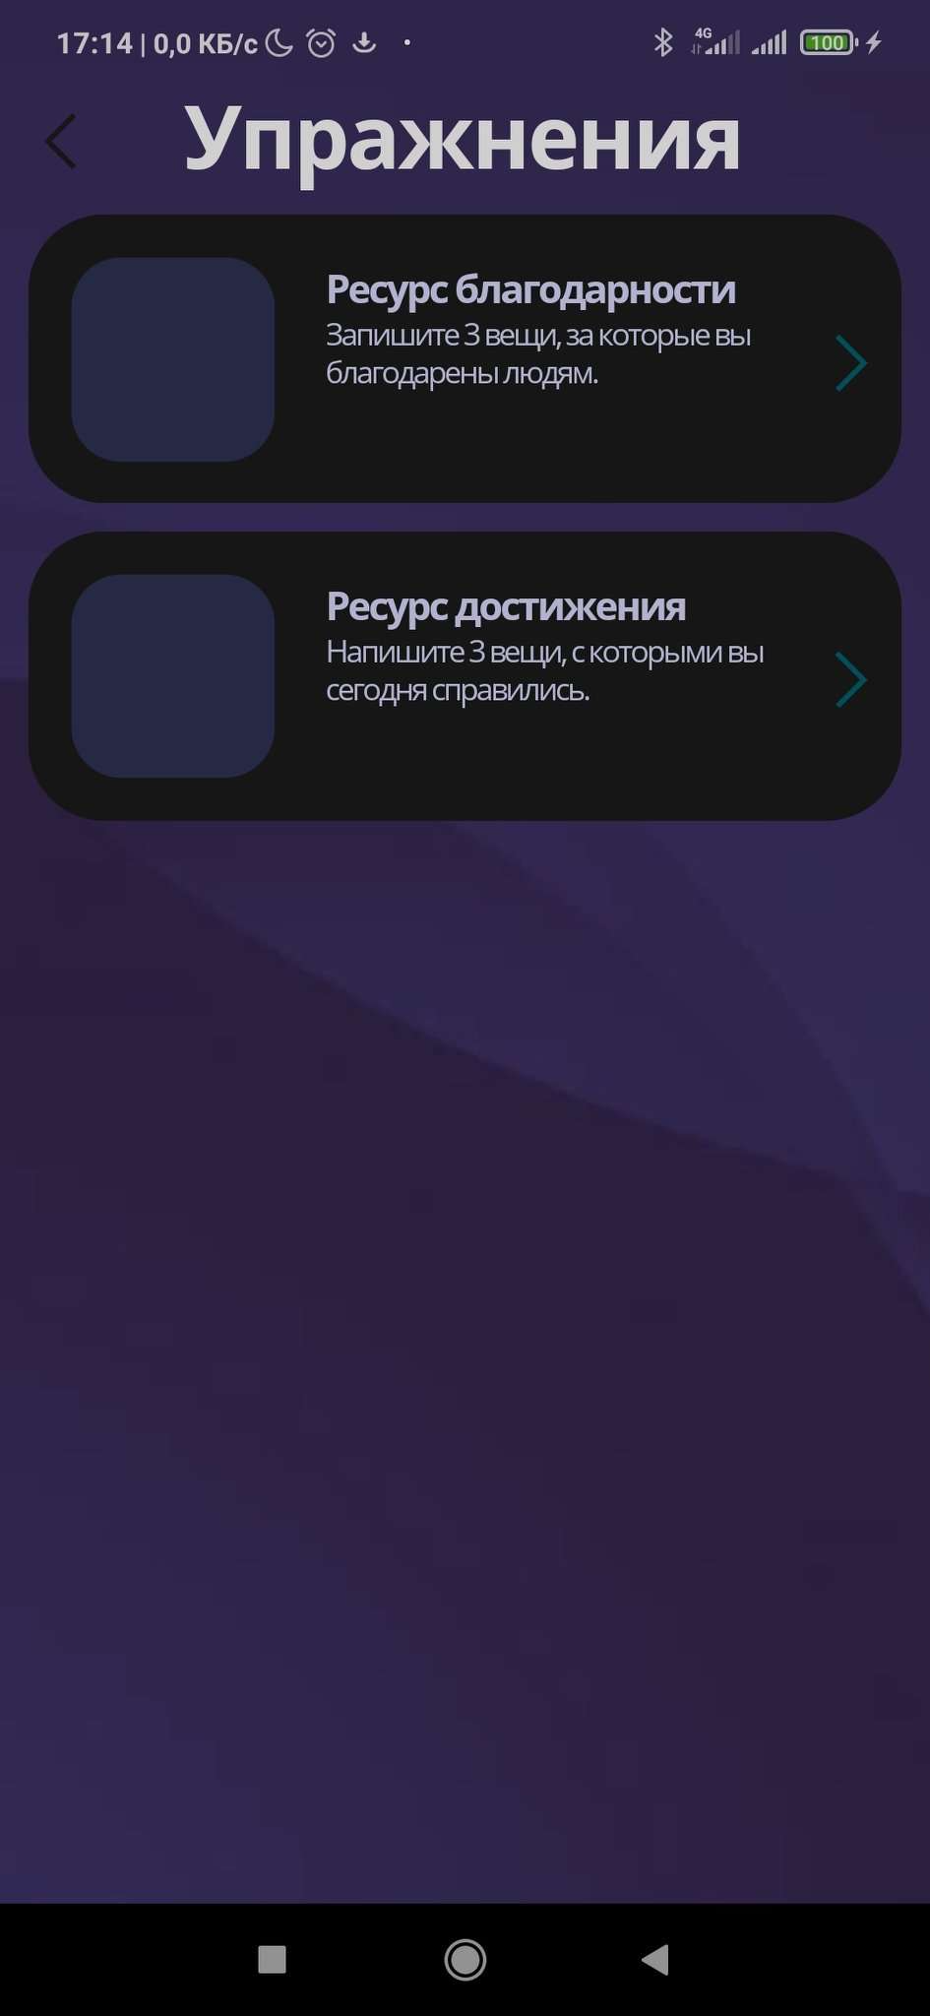
рис.1

рис.2

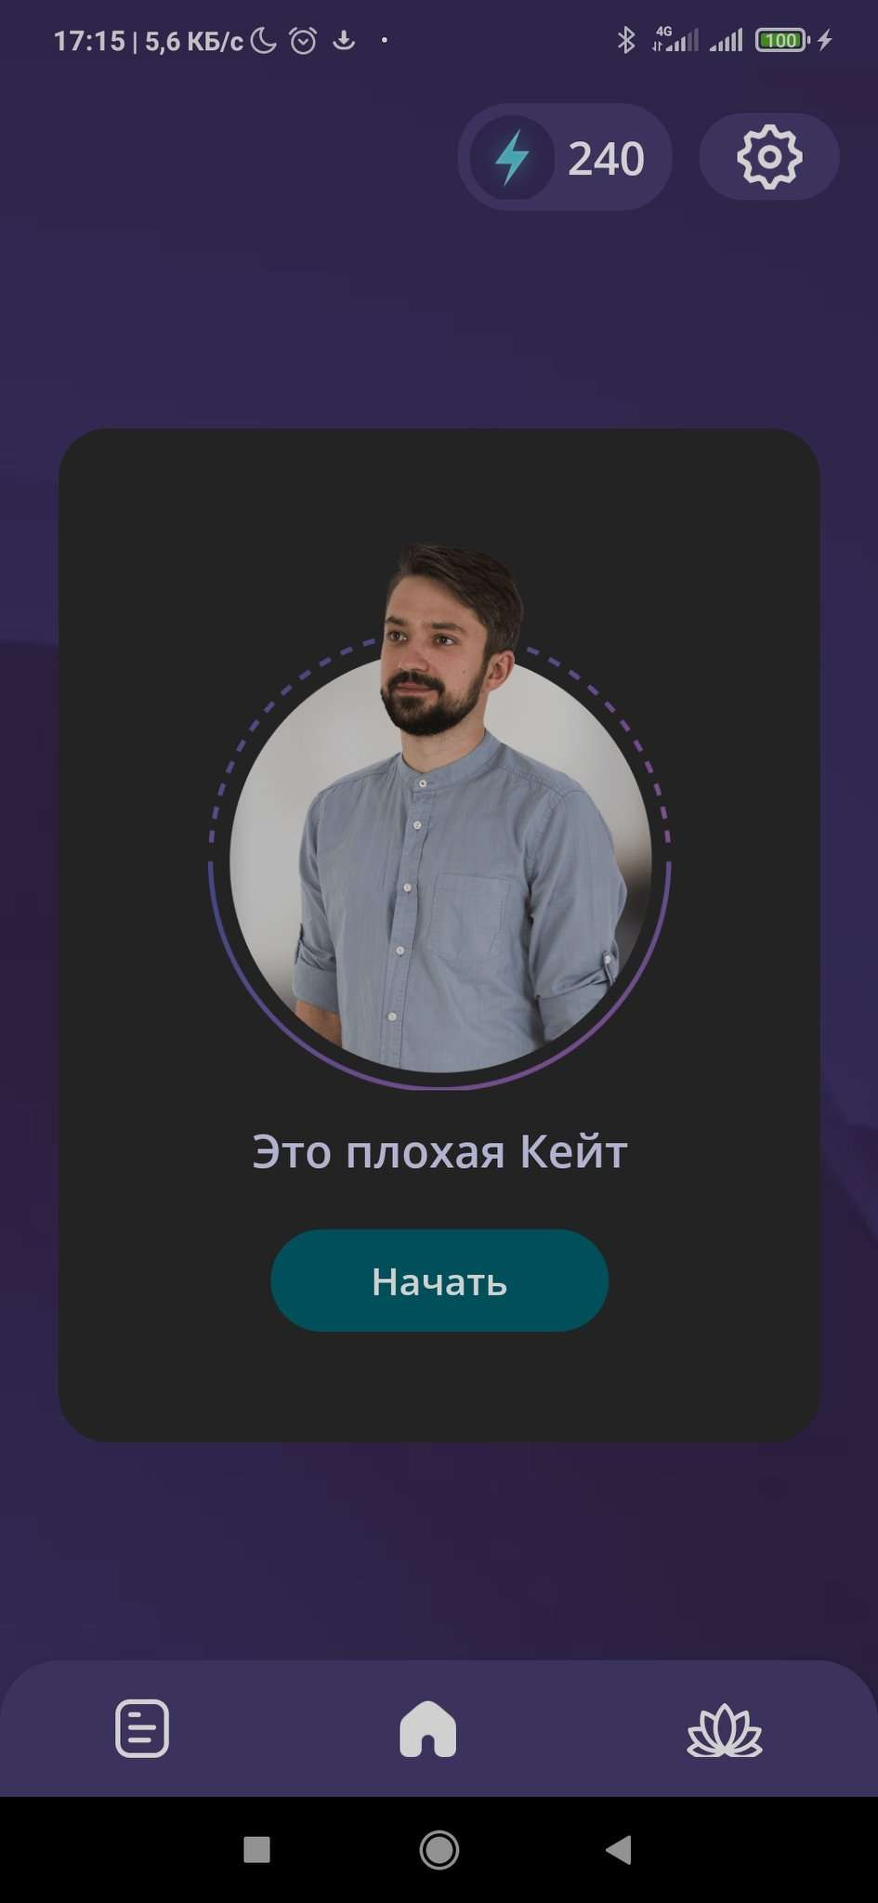
рис.2

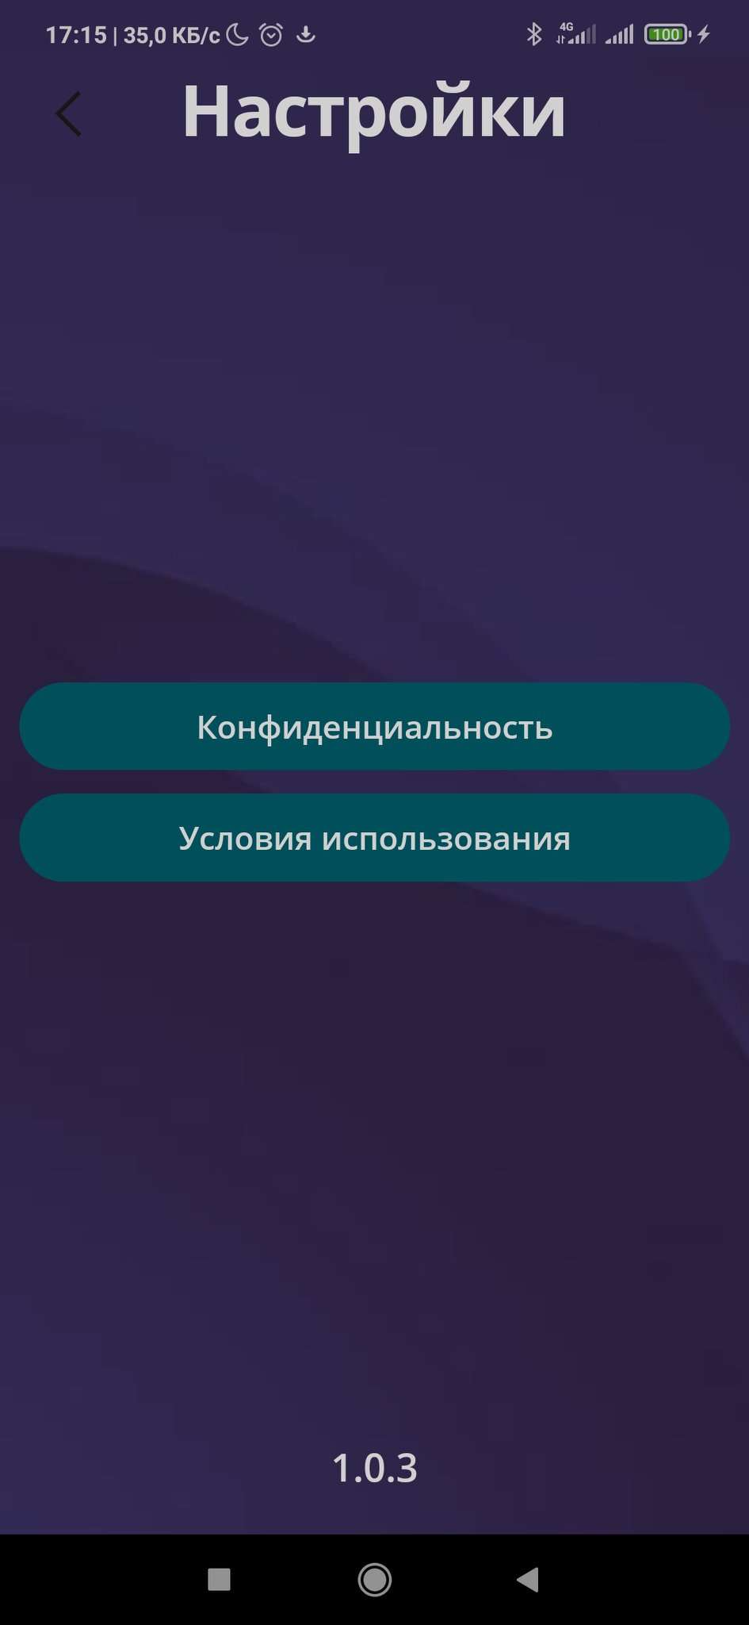
рис.3

